Worksheet
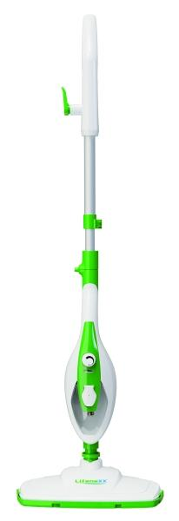
Lifenaxx Multifunktionaler Dampfreiniger LX-071

Artikelnummer | 5349 |  | VE | 4
EAN | 4260101730404 |  | Stück pro Palette | 80
Zollnummer | 84243090 |  | Lagen Pro Palette | 4

Abmessungen - Artikel
Länge(cm) | Breite(cm) | Höhe(cm) | Gewicht(g)
31.5 | 18 | 120 | 2200

Abmessungen - Artikelverpackung
Länge(cm) | Breite(cm) | Höhe(cm) | Leergewicht(g) | Gewicht(g) Artikel+Verpackung
19.5 | 17 | 57 | 200 | 3160

Abmessungen - VE Karton (Masterkarton)
Länge(cm) | Breite(cm) | Höhe(cm) | Gewicht(g)
40.5 | 35.5 | 59 | 13060

Verpackung - Bestandteile
Rest Zubehör (g) | Papier/Pappe (g) | Styropor (g) | Kunstst. Hohlkörper(g) | Kunstst. Folien(g) | Materialverbunde (g)
0 | 124 | 0 | 0 | 43 | 0

Weiterführende Informationen
Technaxx Reseller Portal

